入力シート
メモリアルマグカップ注文書

必要事項をご記入の上、FAXまたはメールにてお申し込みください
 | FAX：03-3683-1593 |  |  |  |  |  |  |  |  |  | 受注期間：2020年12月25日～2021年3月25日
※受注を承りました際は、FAXまたはメールにてご連絡差し上げます。(ご注文から3日以内に返事のない場合は、お手数ですが電話にてお問い合わせ下さいますよう、お願い申し上げます。)
※見積もりとデザインを確認していただき、ご連絡を頂いた上で正式発注となります。正式発注後、納期は約１ヶ月必要となります。代引き手数料・送料はお客様ご負担となります。
※下記の項目をご記入の上、お申し込みください。
■お客様情報 |  |  |  |  | お申込日 | 2021 | 年 |  |  | 月 |  | 日 | 納品希望日 | 2021 |  | 年 | 月 | 日
代表者氏名 |  |  |  |  |  |  |  |  |  |  | 学校名・チーム名
ふりがな
 |  |  |  |  |  |  |  | 顧問or保護者

発送先詳細
住所〒 |  |  |  |  |  |  |  |  |  |  |  |  |  | TEL
 |  |  |  |  |  |  |  |  |  |  |  |  |  | FAX
 |  |  |  |  |  |  |  |  |  |  |  |  |  | 携帯
メールアドレス：
お支払方法 |  |  |  | 例)代金引換 |  |  |  |  |  |  |  | ※先振り込みか代金引換を選択してください。

■STEP1 マークカラーを決める
マークカラー① |  |  |  |  | 例)105ブラック

マークカラー② |  |  |  |  | 例)103レッド

マークカラー③ |  |  |  |  | 例)120オールドゴールド
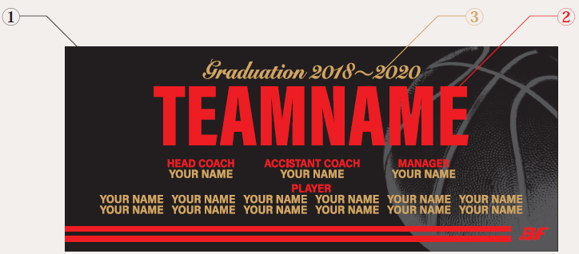
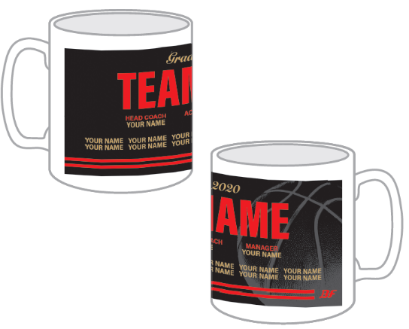

 |  |  |  |  |  |  |  |  |  | "TEAMNAME"にチーム名、"YOUR NAME"に個人名、
 |  |  |  |  |  |  |  |  |  | "2020"に年号が入ります。
■STEP2 年号を決める
ご希望の年号
■STEP3 チーム名と個人名をアルファベットでご記入ください
チーム名スペル |  |  |  |  | ※デザインのTEAMNAME部分 |  |  |  | HEAD COACH |  |  |  | A.COACH |  | MANAGER |  | MANAGER

PLAYER

■ご注文内容 ※合計5個以上からの受注となります。追加は1個から承ります。
1枚 \1,200+消費税
合計個数 |  |  | 合計金額

 |  | 個
※合計金額は税抜きでご記入ください。

